상품제안서
레이저 레벨 프로03(줄자 자 핸디수평계 ) | 상품코드: F27712

 |  |  |  |  |  |  | 02-412-0044 | www.easy1.co.kr
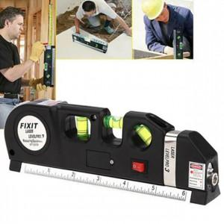

【상세/제작정보】 | 스티커 제작및 부착 비용 별도 문의.

【인쇄/포장옵션】 | 패드인쇄 / 포장지포장

【공급단가】 | 수량 | 100~ | 300~ | 500~ | 1,000~ | 3,000~
*VAT별도 | 단가 | 5,590원 | 5,500원 | 5,370원 | 5,160원 | 4,940원

【상품 URL】 | https://dev.easy1.co.kr:443/src/goods_detail.php?gdno=27712

